Накладная-№3
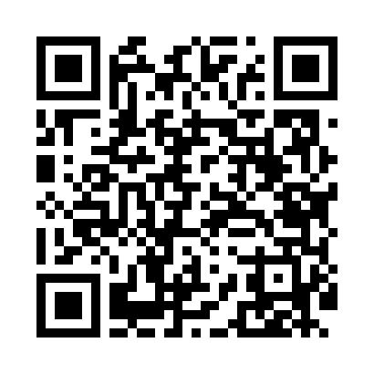
Номер товарно-транспортной накладной: |  |  | Торговый представитель: Kamol aka
Поставщик: Toshkent falcon fly 2 |  |  | Телефон торгового представителя: +998979626299
Дата отгрузки: 26.11.2025 |  |  | Контрагент: """" Klient
Дата консигнации: |  |  | Адрес:
Доставщик: |  |  | Телефон:
Телефон доставщика:
Время заказа: 26.11.2025 12:16:36
№ | Штрих-код | Название товаров (работ,услуг) | Количество | Количество в кейсе | Цена | Сумма
 |  |  | 16 |  |  | 51.3
1 | 6920240023611 | Коврики напольные для ванной комнаты 80*80CM XP-23-61 | 2 | 2 шт. | 9.60 | 19.20
2 | 6920250503011 | Маленькая ложка DB-92-42 | 4 | 4 шт. | 2.20 | 8.80
3 | 6920250503028 | Металл санчқи DB-92-43 | 4 | 4 шт. | 2.20 | 8.80
4 | 6920250503035 | Ложка Вилка DB-92-44 | 2 | 2 шт. | 2 | 4
5 | 6911072100502 | Ложка DB-3-115 | 1 | 1 шт. | 3 | 3
6 | 6905621392043 | Нож десертный золотой цвет DB-92-8 | 1 | 1 шт. | 3.50 | 3.50
7 | 6905621392401 | Ложка Вилка DB-92-40 | 2 | 2 шт. | 2 | 4
Итого: 51.3$|->UZS: 641,250.00

